Feuil1
 |  | Suivi du castor d'Europe |  |  |  |  | Suivi du castor d'Europe

 |  |  |  |  |  |  |  |  | Compétences
Informations générales |  |  |  | 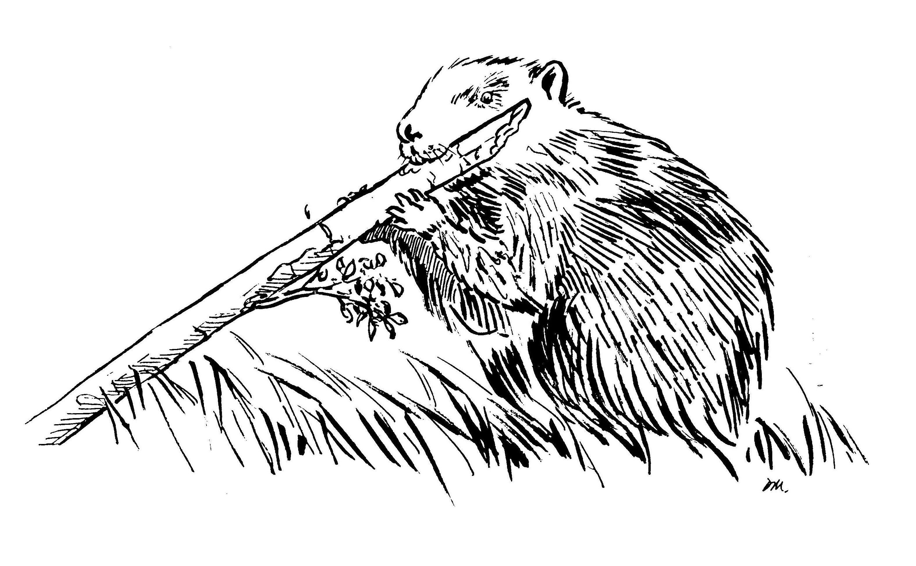 | Logistique |  | environ 1/2 journée par prospection

 | Description | Quasi disparu en Europe au début du 20ème siècle, la prise de mesure de protection du Castor d’Europe à partir de 1909 puis son classement en « espèce protégée » en 1968 a permis leur reconquête du territoire. L’ Ile-de-France est l’un des fronts de colonisation, induisant un suivi annuel et précis permettant de détecter la présence, suivre la distribution de l’espèce et la protéger en conséquence (notamment via l’interdiction de piégeage).
 |  |  |  |  |  | Rôles |  |  | Formation Petit et Méso-Carnivores et Castor (Formation dommage)
 |  |  |  |  |  | DN | DR | SD
 |  |  |  |  |  | Animation Base de données Formation | Coordination Remontée des données au national | Prospections (Constats de dommage)
 | Objectif | Les objectifs du réseau ont été fixés par le ministère en charge de l’écologie : - assurer le suivi de la colonisation du castor sur le réseau hydrographique français ; - accompagnement sur la question des dommages; - vigilance sur l'arrivée du castor canadien |  | Animation
 |  |  |  | Animation nationale: Paul HUREL Suivi scientifique: Yoann BRESSAN Animation régionale: Cédric MONDY Correspondants départementaux: PPC: 77: Anne-Gaëlle BLANC 78-95: Amandine EVRARD 91: Cyril KLEINPRINZ Courriel du réseau: reseau.castor@ofb.gouv.fr

 |  |  |  |  |  | Protocole |  |  | Matériel
 | Utilisation | Raportage Directive européenne Habitat Faune Flore Régulation des dispositifs de piègeage près des cours d'eau |  |  |  | Recherche d'indices de présence (bois coupé, écorçage, hutte…) en prospection sur l'eau et à pied en berge |  |  | - embarquation (ex. kayak) - gilet de sauvetage - jumelles - appareil photo - GPS

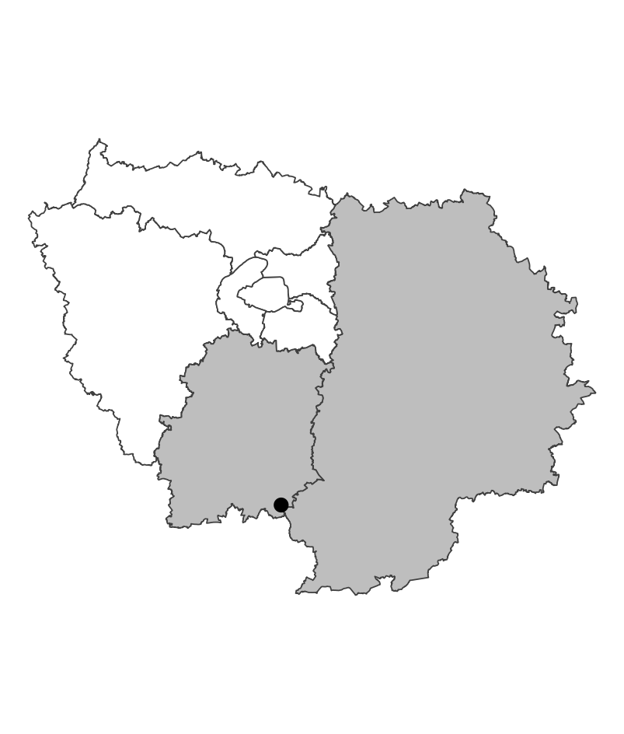
 | Zones de suivi
 |  |  | Prospection de linéaires de cours d'eau à la recherche d'indices de présence

 |  |  |  | Partenariats

 |  |  |  | Conseils départementaux (ENS) Syndicats de rivière |  | Autres relevés
 |  |  |  |  |  | ROE

 |  |  |  |  |  | Saisie/Validation des données |  |  | Diffusion des données

 |  |  |  |  |  |  | Remplissage des fiches terrains Bancarisation régionale Transmission au national qui effectue une validation et consolidation nationale des données |  | https://carmen.carmencarto.fr/38/Castor.map

 | Temporalité |  |  | Transversalité

 | Prospections préférentiellement hivernales avant la reprise de la végétation

En savoir plus |  |  |  |  | En savoir plus

Editée le 2024-07-23

